상품제안서
6종 정성세트 견과류세트 믹스견과 결혼식 답례품 설날선물 명절선물 | 상품코드: F33047

 |  |  |  |  |  |  | 02-412-0044 | www.easy1.co.kr
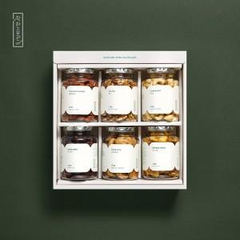

【상세/제작정보】

【인쇄/포장옵션】 | / 포장불가능

【공급단가】 | 수량 | 30~ | 50~ | 100~ | 300~ | 500~
*VAT별도 | 단가 | 33,750원 | 33,210원 | 32,400원 | 31,590원 | 31,050원

【상품 URL】 | https://www.easy1.co.kr:443/src/goods_detail.php?gdno=33047

